2.LAYOUT
2. LAYOUT — 메인 + 사용 팝업 전체
DMF0082 Fcst&Price MGMT · UI 분석서 v1.0 · 2026-07-09 (hook #105 11시트)
📖 읽는 법 — 실제 화면 그림. ①=메인 조회화면, ②~④=팝업(캡쳐 없으면 글 설명), ⑤~⑧=공용 검색 모달.
① 메인 화면 (TO-BE Figma 캡쳐)
진입: Demand > Demand Plan > Fcst&Price MGMT — 조회조건 11종(Div.=40/Team/End Customer/Sales Site/Biz.Type/Model·Nickname/Period/Bucket/Ver./Sum/Qty≥0) + Measure×기간 PIVOT (Version 컬럼 포함). 커스텀 버튼 "Price 일괄 입력". Figma node 6223:218906(Main)/6223:221560(Table) — PNG+SVG(1920×963) 쌍 확보
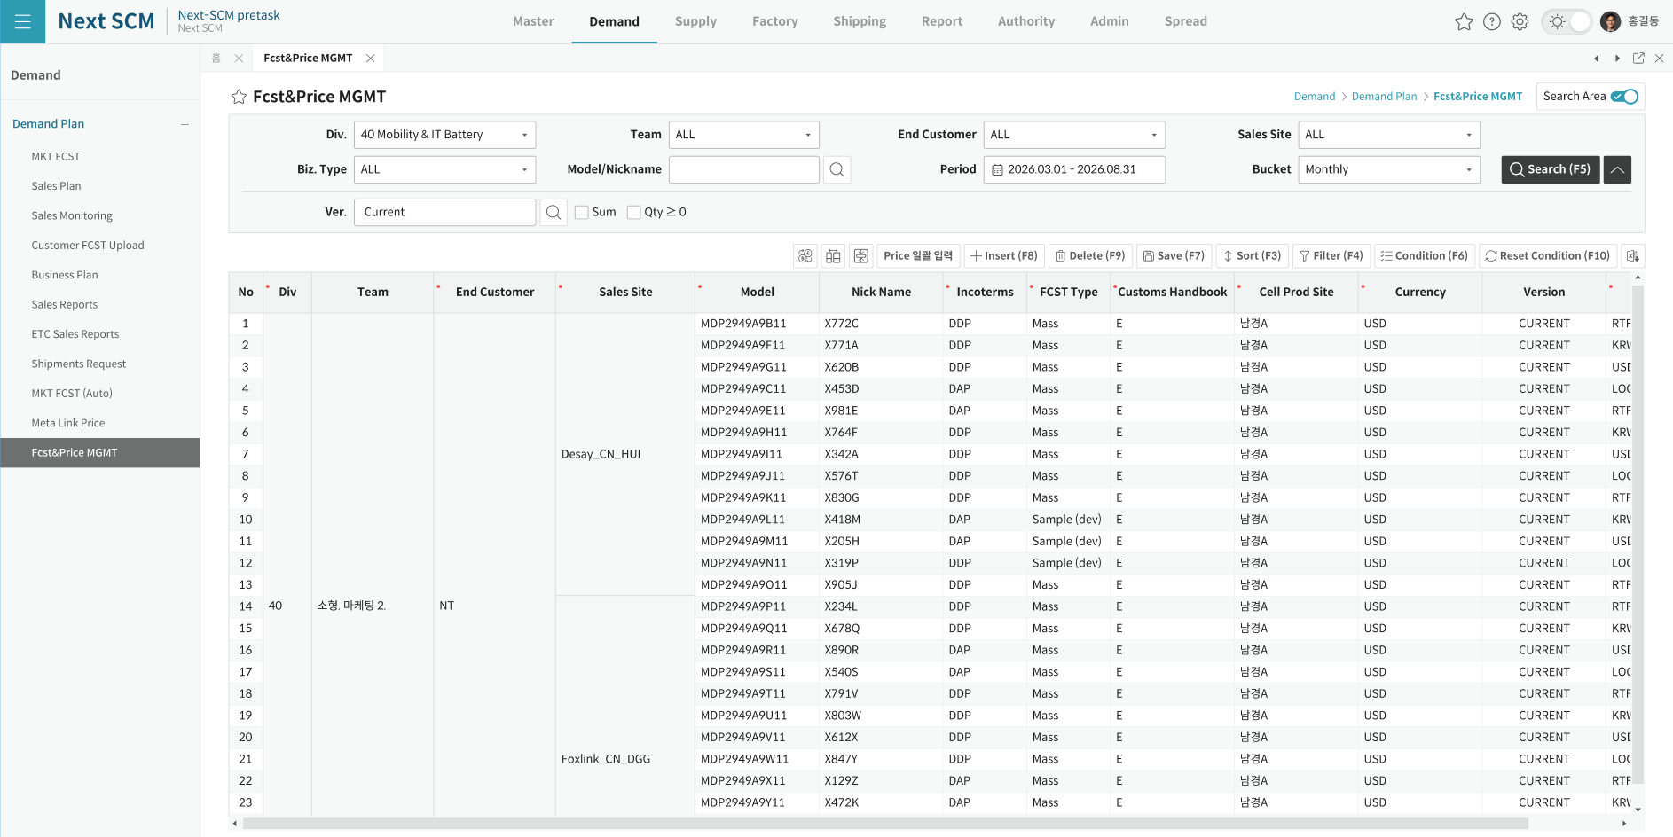

② Price 일괄입력 팝업 (DMF0082_SaveSalesFuturePrice_Popup — 전용, 캡쳐 부재)
진입: "Price 일괄 입력" 버튼 (편집모드 중 MSG00408 차단). 1136×519. 조건 6종(Division 비활성/End Customer/Sales Site/Period 월요일 스냅/Project/Model) + 버튼 5(Find/Edit/Save/Excel/Close) + 그리드 "Sales Price Save All" (SHEET_COLUMNS 25건 메타·3단 헤더·W_ 주차만 표시). 전 주차 셀 잠금 → PRICE_ALL 컬럼만 입력 통로, KRW/USD 행 잠금(LOC 만 편집). 조회 SP=POPUP_GET_SCM_MST_FUTURE_PRICE_SAVE_PRICE_POPUP(17 param)/저장=SAVE_MAIN_DATA 공용(16 param). 반환 isSaveOK (부모 재조회 처리는 주석 — 현행 무동작). ⚠ 실구현/목업 캡쳐 확보 시 이미지 추가

③ Exchange Rate 팝업 (DMF0000_ExchangeRatePopup — 공용, 캡쳐 부재)
진입: "Exchange Rate" 버튼 (편집모드 중 MSG00142 차단). Period yyyyMM 범위+Division 전달 → OK 시 dtFuturePrice 재조회(DMF0082_POPUP_GET_FUTUREPRICE_INFO) + FindData 전체 재조회 (환율 반영 = 재조회 방식)

④ Version 선택 팝업 (SCM0002_VersionByWaterfallPopup — 공용, 캡쳐 부재)
진입: Ver. 검색 아이콘 + 입력창 KeyDown(직접 타이핑 차단 — 팝업 강제). 축="MF_SP_SF" (SCM0002_GET_VERSIONBYWATERFALLPOPUP). 선택 시 txtVersion + Period 동시 세팅. Current 외 버전 = 조회 전용 (Insert/Edit 차단)

⑤ Model 검색 (공용 ItemByDivisionModal)
진입: 조회조건 Model 아이콘 + Insert 행 ITEM_ID 셀 더블클릭(이미지 셀) — AS-IS DM0002_ItembyDivisionPopupEx (sMdmActive_Sw=Y, measure 전달). OK 시 ITEM_ID/ITEM_NAME/ITEM_TYPE/NICK_NAME 자동세팅. FE 구현 완료
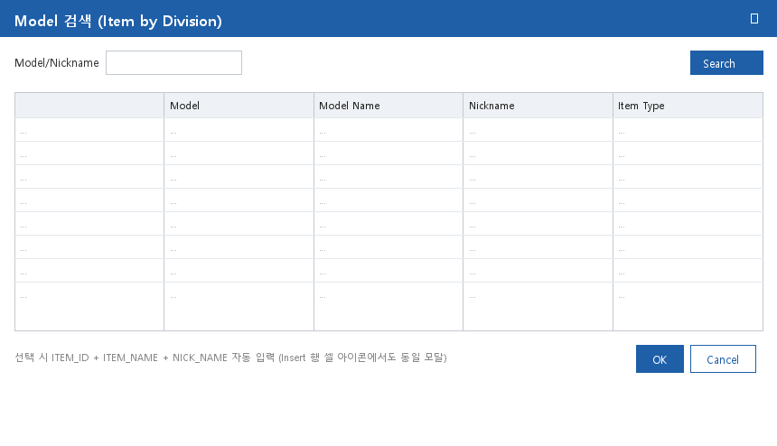

⑥ Project 검색 (공용 ProjectByDivisionModal — 그리드 셀 전용)
진입: Insert 행 PROJECT_CODE 셀 더블클릭 (40 고정 화면이라 조회조건 Project 필드는 없음) — AS-IS SCM0002_ProjectbyDivisionPopupEx. OK 시 5필드(Project/Name/Status/BizType/Owner) 자동세팅
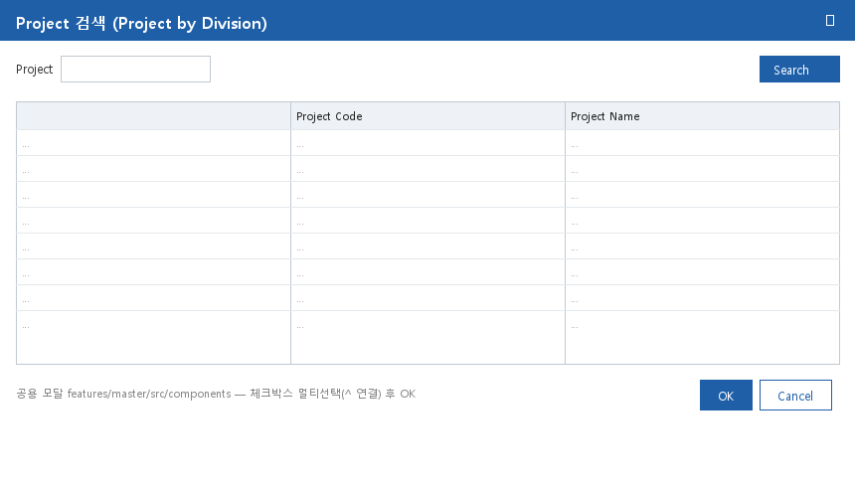

⑦ SSP Sync 비교 팝업 (DMF0003_SspSyncComparePopUp — DMF0003 공용)
진입: 데이터 셀 더블클릭 — div40 + MKT_FCST 행 + 셀 배경 PaleGreen/PapayaWhip 만. SP DMF0003_GET_MKT_FCST_COMPARE_POPUP (당주 월요일~+20일). 조회 전용 (반환 없음)
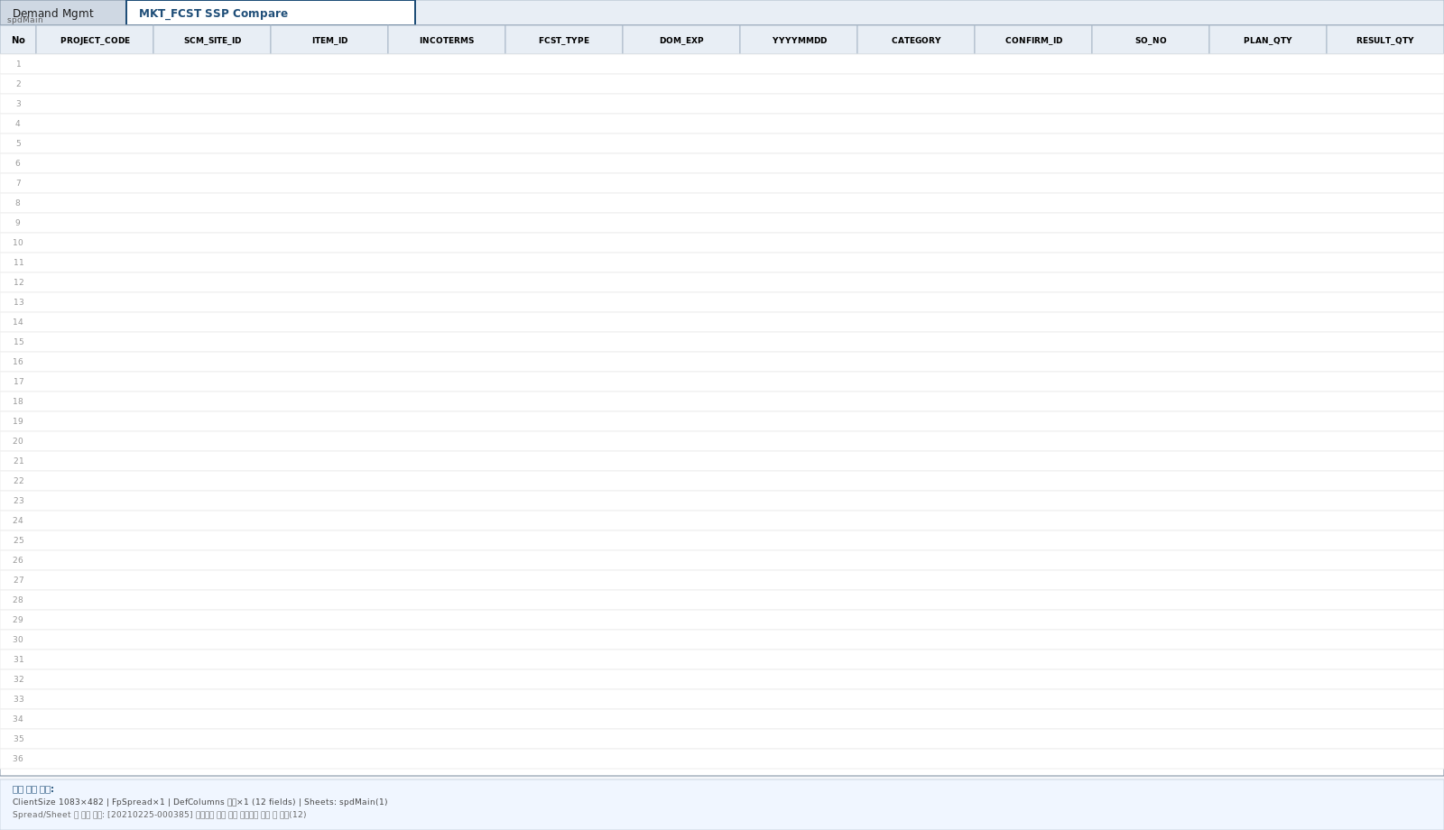

⑧ Column Setting / Measure Select (공용 ColumnSettingModal·MeasureSelectModal)
진입: 공통버튼 Column Setup / Measure Select — DM0002_TitleSetForm_Popup("DMF0082","FcstNPrice", true/false, div). OK 시 InitSpread 재구축. 메타 = SHEET_COLUMNS fcstNPrice(_40) 44건 / SHEET_MEASURE 14건
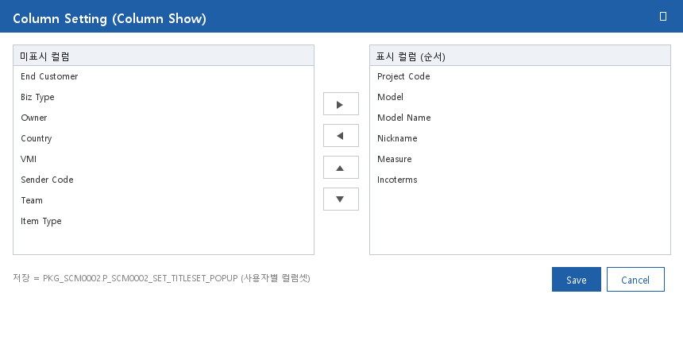

※ ①=Figma 캡쳐 (CAP_SVG\DMF0082.png + DMF0082.svg 1920×963 — SVG 2026-07-05 보완 확보, node 6223:218906 동일 프레임).
※ ⑤~⑧ 이미지는 DMF0003 UI분석서 v1.2 공용 모달 와이어프레임 재사용. ②~④ 는 캡쳐/목업 부재 — 텍스트 사양만 (확보 시 교체).

